面积
所在楼层 | 部位及房号 | 建筑面积 | 分摊土地面积
1层 | 101 | 323.72
 | 102 | 146.68 |  | 富贵园
 | 103 | 244.31
 | 104 | 91.45
 | 105 | 78.97
 | 106 | 235.68
 | 107 | 304.8 |  | 中信城
 | 108 | 151.48
 | 109 | 171.88
 | 110 | 212.73
 | 111 | 212.73
 | 112 | 212.73 |  | 中海紫御公馆
 | 113 | 221.64
 | 114、115 | 353.71
 | 116 | 212.73
 | 117 | 350.24
 |  | 3525.48
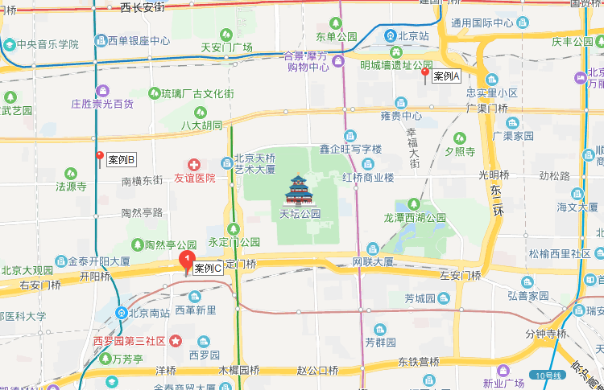
2层 | 201 | 361.66
 | 202 | 181.33
 | 203 | 242.49
 | 204 | 84.78
 | 205 | 85.19
 | 207 | 89.48
 | 208 | 237.64
 | 209 | 328.97
 | 210 | 165.48
 | 211 | 76.77
 | 212 | 384.37
 | 213 | 210.99
 | 214 | 210.99
 | 215 | 219.79
 | 216 | 361.92
 | 217 | 349.51
 | 218 | 210.99
 | 219 | 453.81
 |  | 4256.16

 |  |  |  |  | 估价对象 | 分摊土地面积 | 建筑面积 | 土地价值 | 楼面单价 | 建筑物价值 | 楼面单价 | 房地产价值 | 楼面单价
 |  |  |  |  | 1层 | 664.88 | 3525.48 | 18076 | 51272 | 1512 | 4290 | 19588 | 55561
 |  |  |  |  | 2层 | 802.67 | 4256.16 | 16903 | 39714 | 1826 | 4290 | 18729 | 44004
 |  |  |  |  |  | 1467.55 | 7781.64 | 34979 |  | 3338 |  | 38317

 |  |  |  |  |  |  |  |  |  |  |  |  | 楼层 | 面积
 |  |  |  |  |  |  |  |  |  |  | 1 | 3525.48 | 1 | 1 | 55561
 |  |  |  |  |  |  |  |  |  |  | 2 | 4256.16 | 0.8 | 0.99

